Faktorová analýza
Jednotlivé položky | Faktor 1 | Faktor 2 | Faktor 3 | Komunalita
 | Emoční dysregulace | Nezdravý životní styl | Agentická extraverze
Položka č. 1 | 0.32 | 0 | 0.36 | 0.24
Položka č. 2 | 0.15 | 0.26 | 0.36 | 0.17 | Metoda hlavní osy, VARIMAX NORMALIZOVANÝ
Položka č. 3 | 0.3 | -0.27 | 0.41 | 0.33 | Položka | F1 Emoční dysregulace | F2 Nezdravý a impulzivní životní styl | F3 (Agentická extraverze | Komunalita
Položka č. 4 | -0.04 | 0.31 | -0.08 | 0.05 | p1 | 0.32 | 0 | 0.36 | 0.24 | Gesta jsou pro mě neoddělitelnou součástí konverzace.
Položka č. 5 | 0.22 | 0.17 | 0.14 | 0.1 | p2 | 0.15 | 0.26 | 0.36 | 0.17 | Když během konverzace mlčím, tak preferuji držet alespoň jednu ruku nad, nebo v úrovni prsou.
Položka č. 6 | 0 | 0.53 | -0.25 | 0.24 | p3 | 0.3 | -0.27 | 0.41 | 0.33 | Často přes den mám potřebu jít ven na vzduch.
Položka č. 7 | 0.23 | 0.16 | -0.19 | 0.11 | p4 | -0.04 | 0.31 | -0.08 | 0.05 | Nedělá mi problém začít den bez snídaně.
Položka č. 8 | 0.17 | 0.37 | -0.03 | 0.19 | p5 | 0.22 | 0.17 | 0.14 | 0.1 | Často při řízení motorového vozidla prudce zrychluji, zatáčím a brzdím.
Položka č. 9 | 0.18 | 0.54 | 0.02 | 0.35 | P6 (REV) | 0 | 0.53 | -0.25 | 0.24 | Aktivně se angažuji v preventivní péči o své zdraví (např. preventivní prohlídky, dobrovolné screeningy a snažím se vyhnout nezdravému chování).
Položka č. 10 | 0.22 | 0.11 | 0.13 | 0.07 | p7 (REV) | 0.23 | 0.16 | -0.19 | 0.11 | Jsem spokojený s kvalitou svého spánku.
Položka č. 11 | 0.6 | 0.1 | 0.05 | 0.37 | P8 (REV) | 0.17 | 0.37 | -0.03 | 0.19 | Daří se mi šetřit peníze.
Položka č. 12 | 0.1 | 0.19 | 0.14 | 0.06 | p9 | 0.18 | 0.54 | 0.02 | 0.35 | Můj jídelníček převážně tvoří tzv. „processed food\" (např. čínské polévky, předpřipravené bagety, sladkosti apod.).
Položka č. 13 | -0.13 | 0.04 | 0.48 | 0.32 | p10 | 0.22 | 0.11 | 0.13 | 0.07 | Když si plánuji den, tak dám přednost řadě kratších aktivit než menšímu počtu nepřerušitelných, časově náročných aktivit.
Položka č. 14 | 0.22 | 0.49 | 0.13 | 0.3 | p11 | 0.6 | 0.1 | 0.05 | 0.37 | Nepřijde mi snadné se vypořádávat se změnami mých emocí.
Položka č. 15 | -0.03 | 0.01 | 0.49 | 0.29 | p12 | 0.1 | 0.19 | 0.14 | 0.06 | Kdybych měl dostat menší odměnu za vyplnění doposud vyplněných položek, tak bych si ji okamžitě raději vybral oproti větší odměně za vyplnění celého dotazníku.
Položka č. 16 | 0.34 | 0.32 | 0.07 | 0.26 | p13 | -0.13 | 0.04 | 0.48 | 0.32 | Preferuji trávit svůj volný čas ve společnosti ostatních lidí než o samotě.
Položka č. 17 | 0.24 | 0.08 | 0.14 | 0.08 | p14 (REV) | 0.22 | 0.49 | 0.13 | 0.3 | Radši si rozhodnutí promyslím, než abych jednal unáhleně.
Položka č. 18 | 0.76 | 0.09 | 0.06 | 0.59 | p15 | -0.03 | 0.01 | 0.49 | 0.29 | Rád zkouším nové a neobvyklé věci.
Položka č. 19 | 0.07 | 0.11 | 0.11 | 0.03 | p16 | 0.34 | 0.32 | 0.07 | 0.26 | Činnosti rituálního charakteru ve mně vyvolávají pocit uklidnění a jistoty.
Položka č. 20 | 0.06 | 0.19 | 0.4 | 0.13 | p17 | 0.24 | 0.08 | 0.14 | 0.08 | Když vyrazím do společnosti preferuji místa, která se vyznačují volností a menším pocitem společenských restrikcí.
 |  |  |  |  | p18 | 0.76 | 0.09 | 0.06 | 0.59 | Mám častý pocit neklidu, i když nevím proč.
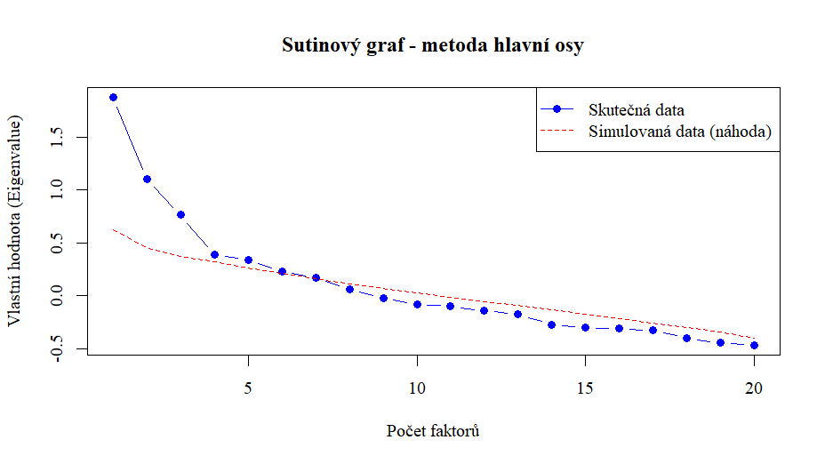
 |  |  |  |  | p19 | 0.07 | 0.11 | 0.11 | 0.03 | Když se něco nepodaří, rychle si najdu rozumné vysvětlení, proč za to nemohu.
 |  |  |  |  | p20 | 0.06 | 0.19 | 0.4 | 0.13 | Soutěž mě motivuje, chci být lepší než ostatní i v drobnostech.

